Planilha1
Tabuleiro 25Lx24C

 |  |  | false

 |  |  | start
 |  |  | start
 |  |  | start
 |  |  | start
 |  |  | start
? |  |  | start

 |  |  | passagem livre, exeto diagonal
 |  |  | merge/sala/portasemsaida, que da acesso a passagens que estarão vizualmente no canto mas estarão na vdd do lado pra facilitar programação
 |  |  | portas, verificar se manter sentido de entrada é necessario mesmo, apenas nas portas de canto
 |  |  | passagens secretas que são acesso a outra ponta do tabuleiro, essa pode ser uma variação na programção tbm, se as passagens poderiam dar acesso a qualquer sala que a pessoa queira ou so a oposta mesmo

 |  | ? | é realmente necessário?

 | ?

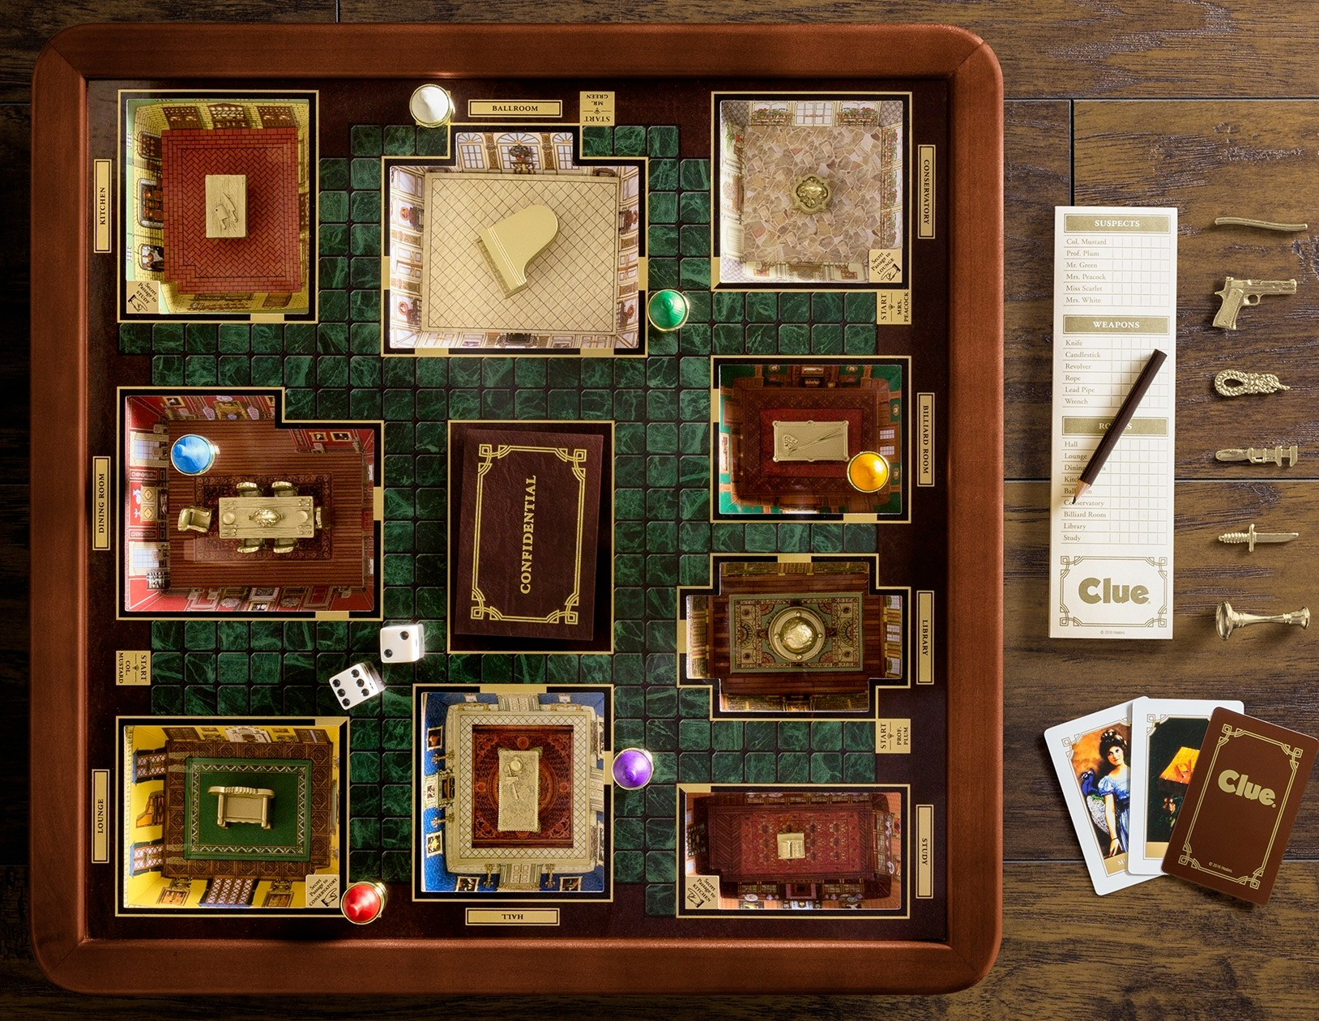

https://blogdebrinquedo.com.br/2018/11/jogo-clue-detetive-luxury-collection-com-salas-tridimensionais-em-miniatura-luxury-collection/

